Planilha2
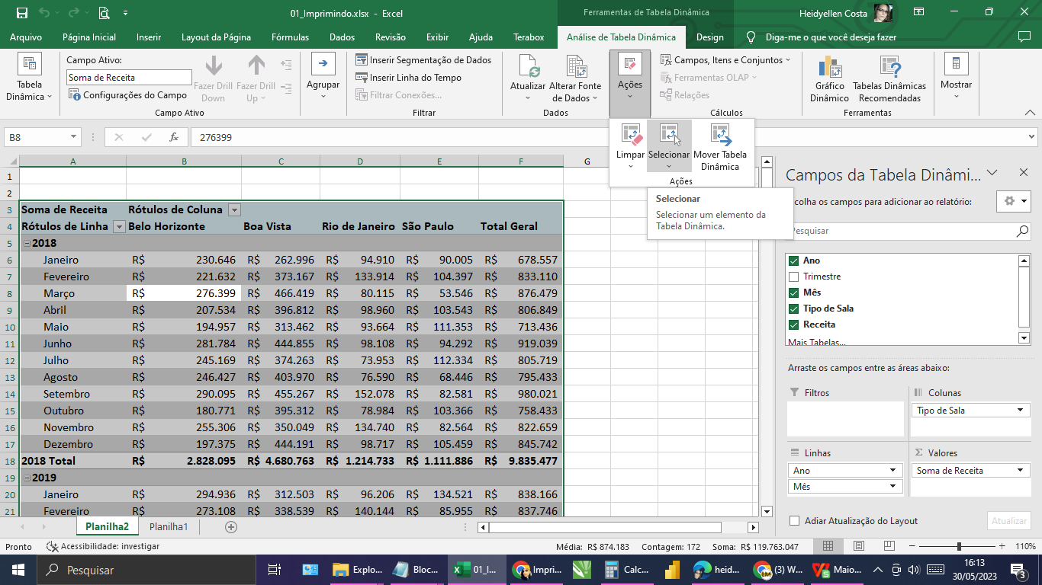
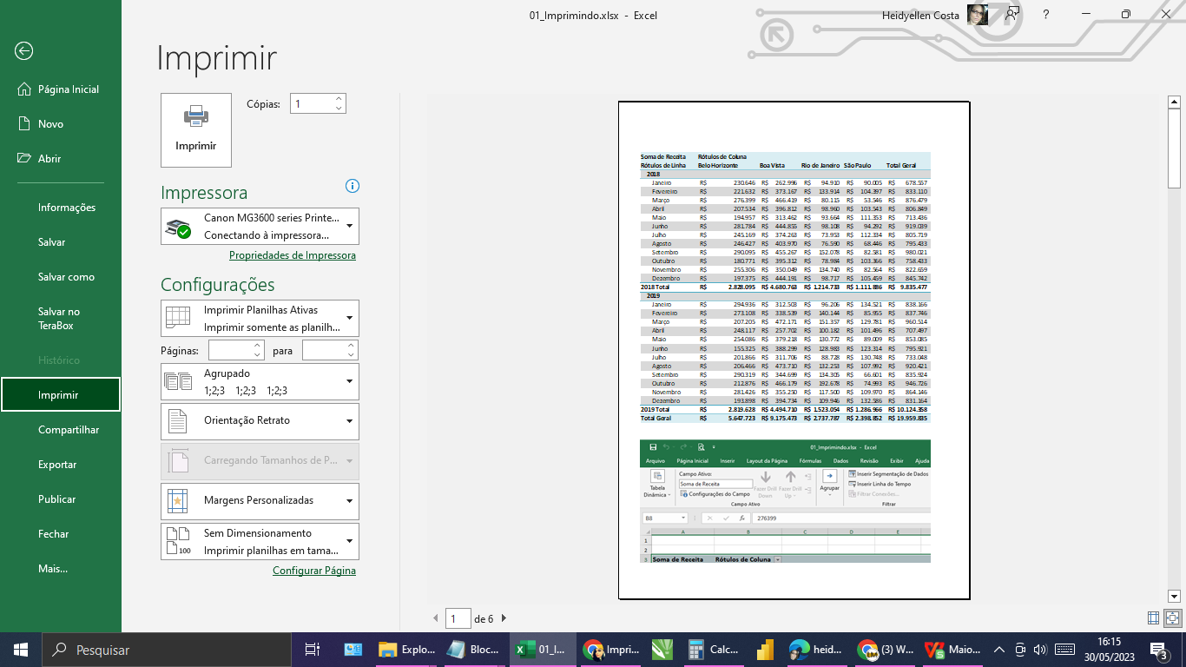
Soma de Receita | Rótulos de Coluna
Rótulos de Linha | Belo Horizonte | Boa Vista | Rio de Janeiro | São Paulo | Total Geral
2018
Janeiro | R$ 230,646 | R$ 262,996 | R$ 94,910 | R$ 90,005 | R$ 678,557
Fevereiro | R$ 221,632 | R$ 373,167 | R$ 133,914 | R$ 104,397 | R$ 833,110
Março | R$ 276,399 | R$ 466,419 | R$ 80,115 | R$ 53,546 | R$ 876,479
Abril | R$ 207,534 | R$ 396,812 | R$ 98,960 | R$ 103,543 | R$ 806,849
Maio | R$ 194,957 | R$ 313,462 | R$ 93,664 | R$ 111,353 | R$ 713,436
Junho | R$ 281,784 | R$ 444,855 | R$ 98,108 | R$ 94,292 | R$ 919,039
Julho | R$ 245,169 | R$ 374,263 | R$ 73,953 | R$ 112,334 | R$ 805,719
Agosto | R$ 246,427 | R$ 403,970 | R$ 76,590 | R$ 68,446 | R$ 795,433
Setembro | R$ 290,095 | R$ 455,267 | R$ 152,078 | R$ 82,581 | R$ 980,021
Outubro | R$ 180,771 | R$ 395,312 | R$ 78,984 | R$ 103,366 | R$ 758,433
Novembro | R$ 255,306 | R$ 350,049 | R$ 134,740 | R$ 82,564 | R$ 822,659
Dezembro | R$ 197,375 | R$ 444,191 | R$ 98,717 | R$ 105,459 | R$ 845,742
2018 Total | R$ 2,828,095 | R$ 4,680,763 | R$ 1,214,733 | R$ 1,111,886 | R$ 9,835,477
2019
Janeiro | R$ 294,936 | R$ 312,503 | R$ 96,206 | R$ 134,521 | R$ 838,166
Fevereiro | R$ 273,108 | R$ 338,539 | R$ 140,144 | R$ 85,955 | R$ 837,746
Março | R$ 207,205 | R$ 472,171 | R$ 151,357 | R$ 129,781 | R$ 960,514
Abril | R$ 248,117 | R$ 257,702 | R$ 100,182 | R$ 101,496 | R$ 707,497
Maio | R$ 254,086 | R$ 379,218 | R$ 130,772 | R$ 89,009 | R$ 853,085
Junho | R$ 155,325 | R$ 388,299 | R$ 128,983 | R$ 123,314 | R$ 795,921
Julho | R$ 201,866 | R$ 311,706 | R$ 88,728 | R$ 130,748 | R$ 733,048
Agosto | R$ 206,466 | R$ 473,710 | R$ 132,253 | R$ 107,992 | R$ 920,421
Setembro | R$ 290,319 | R$ 344,699 | R$ 134,305 | R$ 66,601 | R$ 835,924
Outubro | R$ 212,876 | R$ 466,179 | R$ 192,678 | R$ 74,993 | R$ 946,726
Novembro | R$ 281,426 | R$ 355,250 | R$ 117,500 | R$ 109,970 | R$ 864,146
Dezembro | R$ 193,898 | R$ 394,734 | R$ 109,946 | R$ 132,586 | R$ 831,164
2019 Total | R$ 2,819,628 | R$ 4,494,710 | R$ 1,523,054 | R$ 1,286,966 | R$ 10,124,358
Total Geral | R$ 5,647,723 | R$ 9,175,473 | R$ 2,737,787 | R$ 2,398,852 | R$ 19,959,835

